burndown chart
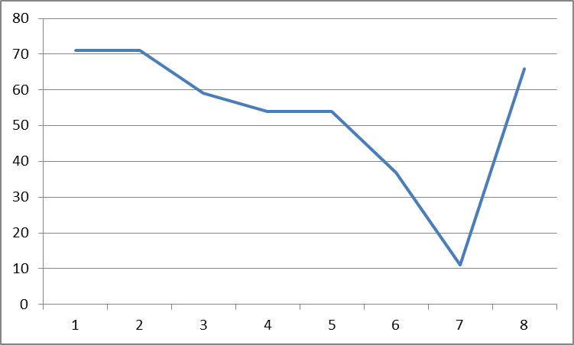
BurnDown Chat

